DeXuatVatTu
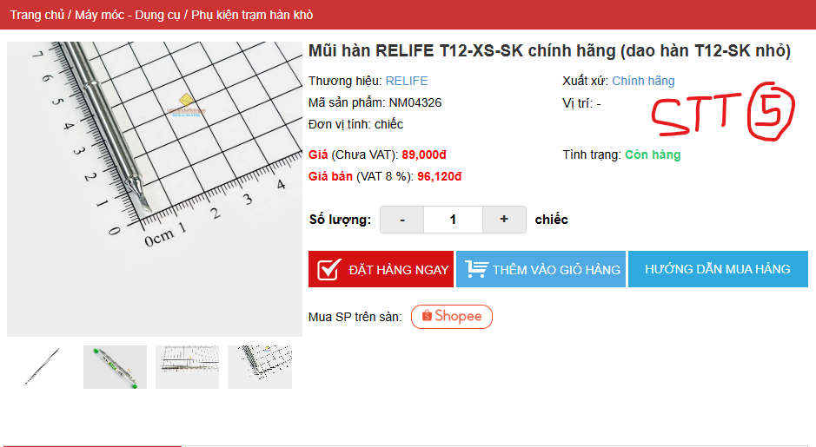
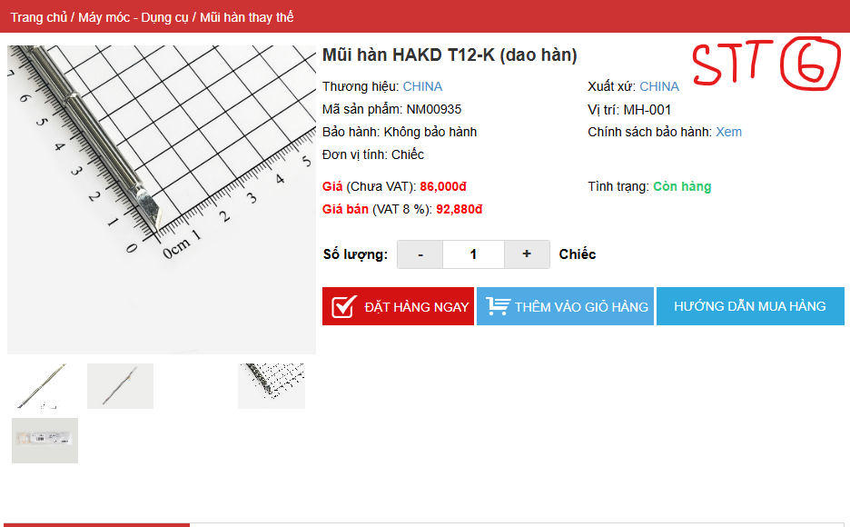
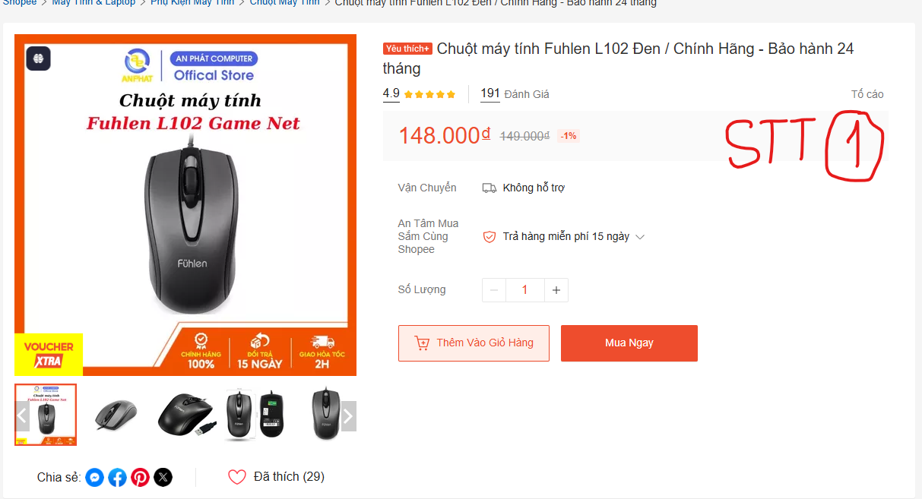
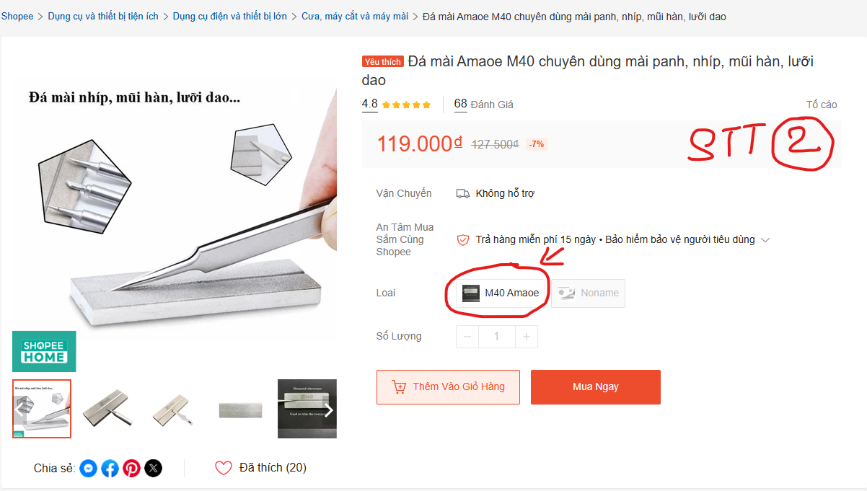
 |  | PHIẾU YÊU CẦU CUNG CẤP VẬT TƯ |  |  | BM.02-QT.10/ISO
 |  |  |  |  | Ban hành: 01/06/2018
 |  |  |  |  | Lần: 01
Phòng ban/ Bộ phận: PKT/ Bảo hành - Sản xuất |  |  |  |  |  | Hà Nội, ngày 17 tháng 08 năm 2026
STT | Mục đích | Tên vật tư | ĐVT | Số lượng |  | Ghi chú
 |  |  |  | Yêu cầu | Thực xuất
1 | Sử dụng cho công việc Bảo hành - Sản xuất | Chuột máy tính có dây Fuhlen L102 Đen | Chiếc | 1 |  | https://shopee.vn/Chu%E1%BB%99t-m%C3%A1y-t%C3%ADnh-Fuhlen-L102-%C4%90en-Ch%C3%ADnh-H%C3%A3ng-B%E1%BA%A3o-h%C3%A0nh-24-th%C3%A1ng-i.39145484.618553262?extraParams=%7B%22display_model_id%22%3A98374158396%2C%22model_selection_logic%22%3A3%7D
2 |  | Đá mài Amaoe M40 chuyên dùng mài panh, nhíp, mũi hàn, lưỡi dao | Chiếc | 1 |  | https://shopee.vn/%C4%90%C3%A1-m%C3%A0i-Amaoe-M40-chuy%C3%AAn-d%C3%B9ng-m%C3%A0i-panh-nh%C3%ADp-m%C5%A9i-h%C3%A0n-l%C6%B0%E1%BB%A1i-dao-i.161859607.9138391987?extraParams=%7B%22display_model_id%22%3A172826202879%2C%22model_selection_logic%22%3A3%7D
3 |  | Bình xịt bọt tuyết dò chạm chập Lanrui V9 | Chiếc | 1 |  | https://shopee.vn/B%C3%ACnh-x%E1%BB%8Bt-b%E1%BB%8Dt-tuy%E1%BA%BFt-d%C3%B2-ch%E1%BA%A1m-ch%E1%BA%ADp-Lanrui-V9-i.11053786.53250577806?extraParams=%7B%22display_model_id%22%3A380051195716%2C%22model_selection_logic%22%3A3%7D
4 |  | Dây câu mạch 1 lõi 30AWG 0.25mm dài 250m (màu đen) | Chiếc | 1 |  | https://linhkienchatluong.vn/urlday-cau-mach/day-cau-mach-1-loi-30awg-025mm-dai-250m-mau-den_sp1852_ct2548.aspx
5 |  | Mũi hàn RELIFE T12-XS-SK chính hãng (dao hàn T12-SK nhỏ) | Chiếc | 1 |  | https://linhkienchatluong.vn/urlphu-kien-tram-han-kho/mui-han-relife-t12-xs-sk-chinh-hang-dao-han-t12-sk-nho_sp2278_ct18352.aspx
6 |  | Mũi hàn HAKD T12-K (dao hàn) | Chiếc | 1 |  | https://linhkienchatluong.vn/urlmui-han-thay-the/mui-han-hakd-t12-k-dao-han_sp2321_ct6528.aspx
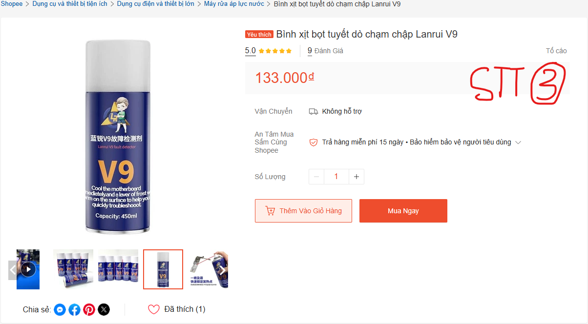
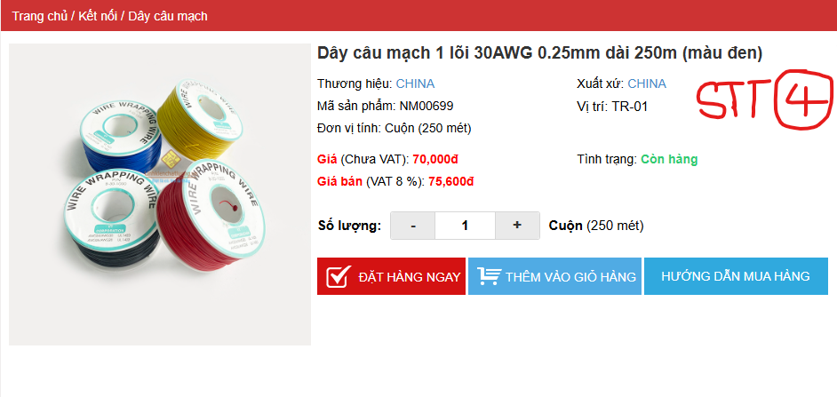
GĐ. Điều Hành |  | TP.KTTH | TP. Kỹ Thuật |  | Người Lập
(Ký, ghi rõ họ tên) |  | (Ký, ghi rõ họ tên) | (Ký, ghi rõ họ tên) |  | (Ký, ghi rõ họ tên)

Nguyễn Hải |  | Trần Thị Thu Hà | Đào Văn Thông |  | Nguyễn Minh Tùng

